１


No.446
 |  | 統計ニュース
令和6年（2024）
１月号
令和5年度「統計の日」標語
統計は 未来を支える おくりもの
 |  |  | 和歌山県の推計人口（令和5年12月1日現在）
 |  |  | 総 数 890,289人 （男419,594人、女470,695人）
 |  |  | 世帯数 395,955世帯

 |  | 発行 和歌山県企画部調査統計課 和歌山市小松原通1-1 TEL 073-441-2385(直通) FAX 073-441-2386

和歌山県人口調査の結果
（令和５年１０月１日現在の人口・世帯)
 |  |  |  | ※「和歌山県人口調査結果」令和５年１０月３１日公表数値

 | ＜令和５年１０月１日現在の県全体の概要＞

(注）１世帯当たりの平均構成人員＝総人口÷世帯数
(注) 人口増減率＝前年10月1日～9月30日までの増減数÷前年10月1日現在の人口×100（自然増減率、社会増減率も同様)
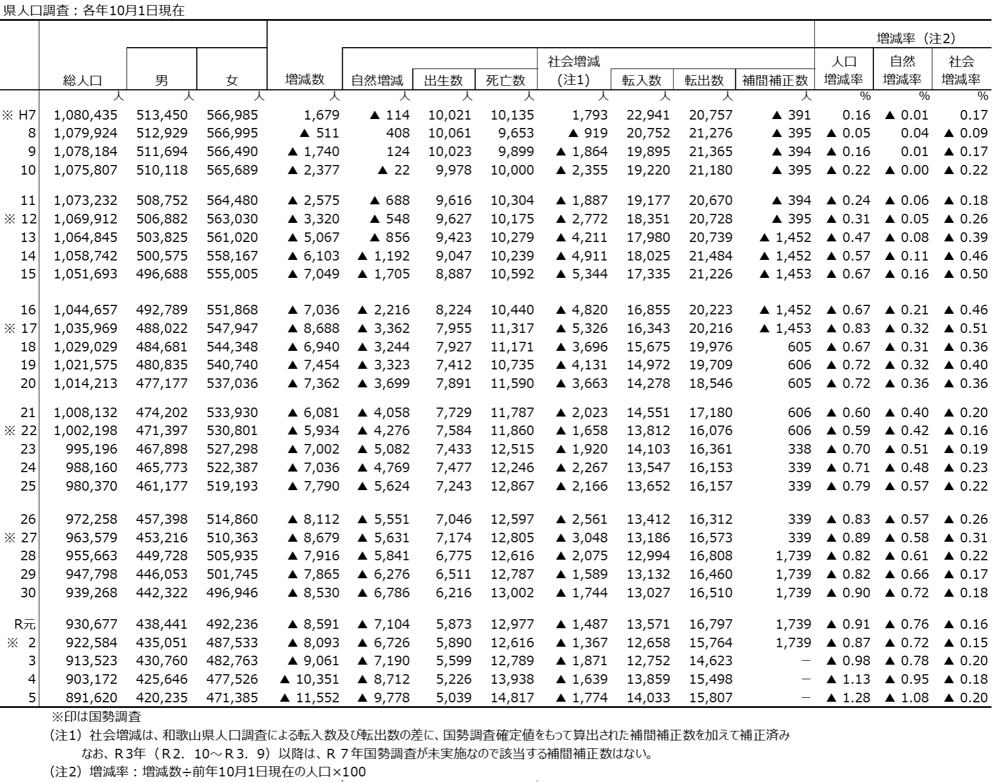
 |  | 和歌山県調査統計課で算出した、令和５年１０月１日現在の和歌山県の推計人口は８９１,６２０ 人となり、前年１０月からの１年間で１１,５５２人減少した。増減内訳を見ると、自然増減(出生数 ー死亡数）で９,７７８人の減少、社会増減（転入数ー転出数）で１,７７４人の減少となっている。 また、世帯数は３９５,８８０世帯であり、前年１０月より２５５世帯減少した。１世帯当たりの 平均構成人員（注）は２.２５人となり、前年より０.０３人減少した。
 |  | ○人口増減率（注）の減少幅は拡大 ▲１.１３％[Ｒ４］→▲１.２８％[Ｒ５] 増減数▲１１，５５２人（前年比１，２０１人減） ○自然増減率（注）の減少幅は拡大 ▲０.９５％[Ｒ４］→▲１.０８％[Ｒ５] 自然増減数 ▲９，７７８人（前年比１，０６６人減） 出生数５，０３９人（前年比１８７人減） 死亡数１４，８１７人（前年比８７９人増） ○社会増減率（注）の減少幅は拡大 ▲０.１８％[Ｒ４］→▲０.２０％[Ｒ５] 社会増減数 ▲１，７７４人（前年比１３５人減） 転入数１４，０３３人（前年比１７４人増）転出数１５，８０７人（前年比３０９人増）

 | 2019. 3

 | 2020. 1
 | 2
 | 3

２
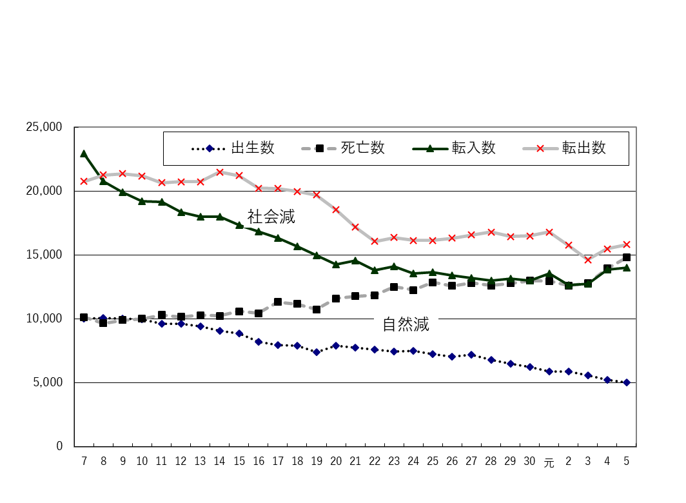
（人）
＜自然動態及び社会動態＞

平成
令和
（年）

 |  | （注）国勢調査結果による補間補正数を含んでいない。

＜転入・転出の状況＞
 | 市部・郡部別、地域別の各年（前年１０月～９月の期間）の転出入の状況

 | ●県内市町村間での転出入
 | 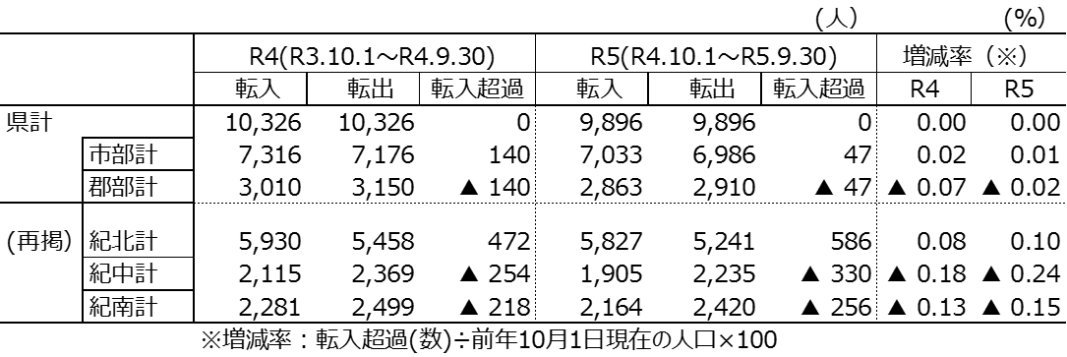 市町村間の移動者数は、約１万人規模で移動しており、紀中及び紀南から紀北への人口移動 が続いている。

（注）市部…和歌山市、海南市、橋本市、有田市、御坊市、田辺市、新宮市、紀の川市、岩出市 郡部…海草郡(紀美野町)、伊都郡(かつらぎ町、九度山町、高野町)、有田郡(湯浅町、広川町、有田川町)、 日高郡(美浜町、日高町、由良町、印南町、みなべ町、日高川町)、西牟婁郡(白浜町、上富田町、 すさみ町)、東牟婁郡(那智勝浦町、太地町、古座川町、北山村、串本町) 紀北…和歌山市、海南市、橋本市､紀の川市､岩出市、海草郡、伊都郡 紀中…有田市、御坊市、有田郡、日高郡 紀南…田辺市、新宮市、西牟婁郡、東牟婁郡

 | ●県外・国外との転出入
 | （注）「県外・国外」転入超過数は、不明・その他を含む。
 | 県全体で見ると、令和５年は令和４年より、転入・転出とも増加している。転出超過に伴う社 会減は、令和４年より拡大した。(Ｒ４▲１,６３９人→Ｒ５▲１,７７４人） 増減率で見ると、令和５年は令和４年に比べ、市部・郡部とも減少率は拡大しているが、地域 別では、紀北、紀中の減少率が拡大しているのに対し、紀南は縮小している。

県全体でみると、令和４年は、平成１１年以来２２年ぶりに社会減少数が２千人を下回った（※）３年から、更に減少数が縮小した。(Ｒ２▲３,１０６人→Ｒ３▲１,８７１人→Ｒ４▲１,６３９人） 増減率では、県全体の減少率が縮小している中(Ｒ２▲０.３４％→Ｒ３▲０．２０％→Ｒ４▲０．１８％）、郡部の縮小幅が大きいことから（Ｒ２▲０.４４％→Ｒ３▲０．１５％→Ｒ４▲０．１３％）、４年の郡部の減少率は３年に続き市部より小さくなっている。（郡部▲０．１３％、市部▲０．１９％） 地域別では、４年の減少率は、低い順に、日高、那賀、西牟婁となり、いずれも２年に比べて０．３ポイント程度縮小している。 （※国勢調査による補間補正数を含まない）

３
指 標 の 動 向
 | １ 鉱工業生産指数
鉱工業生産指数（季節調整済指数）＜全国・近畿との比較＞
 | 和歌山県（製造工業） | 近畿（製造工業） | 全国（製造工業）
H25.1 | 98.2 | 93.9 | 94.8
 | 95.5 | 95 | 96.4
 | 97.2 | 98.4 | 97.7
 | 97.1 | 98.7 | 97.7
 | 98.5 | 98.6 | 99.2
6 | 100.8 | 98.3 | 98.2
 | 101.1 | 100.1 | 99.7
 | 98.3 | 99.4 | 99.9
 | 101.1 | 99.1 | 101
 | 101.1 | 98.6 | 101.1
 | 98.3 | 100.4 | 101.8
 | 103.5 | 101.5 | 101.9
26.1 | 106.3 | 101.7 | 103.8
 | 106.1 | 102.4 | 102.7
 | 110.2 | 102.2 | 104.2
 | 107.7 | 100.9 | 99.5
 | 107.4 | 101.6 | 101.8
6 | 104.1 | 101.4 | 100.3
 | 102.2 | 101.9 | 100.1
 | 99.4 | 100 | 99.4
 | 102.8 | 101.5 | 100.6
 | 104.7 | 102.7 | 100.4
 | 104.1 | 99.8 | 100.4
 | 106.7 | 98.5 | 99.9
27.1 | 104.2 | 104.3 | 102.9
 | 101.5 | 100 | 99.8
 | 99.8 | 100.5 | 99.3
 | 99 | 98.7 | 99.5
 | 98.3 | 100.3 | 99.5
6 | 97.4 | 99.1 | 100.4
 | 100.8 | 100.9 | 100.4
 | 98.5 | 99.9 | 98.6
 | 103 | 100.9 | 100.5
 | 98.9 | 100.8 | 100.7
 | 97.6 | 99.7 | 99.9
 | 101 | 95.8 | 98.5
28.1 | 101.8 | 99.1 | 100.1
 | 107.1 | 98.8 | 99.2
 | 105.2 | 100.2 | 99.7
 | 105.9 | 100.3 | 99.3
 | 106 | 100.2 | 98.5
6 | 107.9 | 99.6 | 99.2
 | 107.7 | 99.5 | 99.8
 | 109.1 | 100.4 | 100.5
 | 108.9 | 102.9 | 100.8
 | 108.2 | 101.5 | 101.1
 | 108.6 | 103 | 102
 | 103.1 | 103.4 | 102
29.1 | 102.9 | 100.6 | 100.9
 | 101.9 | 102.7 | 101.6
...
（全国：R2年=100、和歌山・近畿：H27年＝100）

（出典：＜和歌山県＞和歌山県鉱工業生産指数、＜近畿＞近畿経済産業局、＜全国＞経済産業省）
（出典：＜和歌山県＞和歌山県鉱工業生産指数、＜近畿＞近畿経済産業局、＜全国＞経済産業省）

年.月 | 和歌山県 製造工業 |  |  |  |  |  |  |  |  | 全 国 製造工業 | 近 畿 製造工業
 |  |  | 鉄 鋼 |  | 金属製品 | 機 械 | 化 学 | 石油･石炭 | ﾌﾟﾗｽﾁｯｸ製品

 | 平成27(2015)年=100 |  |  |  |  | （原 指 数） |  |  |  | （原 指 数）
令和元(2019) |  | 102.7 |  | 110.3 | 94.3 | 100.8 | 100.5 | 95.4 | 102.2 | 111.6 | 100.1
2(2020) |  | 88.9 |  | 81.3 | 92.6 | 85.0 | 92.6 | 76.5 | 111.9 | 100.0 | 91.3
3(2021) |  | 88.4 |  | 78.1 | 92.2 | 89.9 | 85.6 | 68.6 | 113.7 | 105.4 | 95.9
4(2022) |  | 97.2 |  | 83.9 | 90.9 | 98.2 | 95.8 | 110.6 | 106.1 | 105.3 | 94.7
 | (季節調整済指数) |  |  |  |  |  |  |  |  | (季節調整済指数)
2023. 3 |  | 89.2 |  | 76.7 | 61.7 | 86.8 | 103.3 | 84.4 | 93.9 | 104.8 | 92.1
4 |  | 95.1 |  | 78.6 | 42.5 | 93.4 | 96.6 | 100.3 | 96.9 | 106.5 | 91.6
5 |  | 96.5 |  | 83.5 | 33.7 | 95.8 | 100.2 | 98.7 | 101.8 | 101.4 | 89.6
6 |  | 89.1 |  | 81.5 | 90.2 | 89.7 | 99.6 | 99.4 | 103.9 | 106.2 | 91.6
7 |  | 90.4 |  | 87.4 | 43.6 | 81.8 | 101.4 | 102.7 | 106.7 | 103.7 | 89.6
8 |  | 90.8 |  | 76.3 | 83.6 | 90.6 | 88.5 | 91.8 | 99.8 | 102.9 | 93.0
9 |  | 90.2 |  | 85.1 | 69.5 | 86.2 | 85.2 | 110.2 | 97.2 | 103.0 | 94.1
10 |  | p 91.3 |  | 78.5 | 64.2 | 96.2 | p 90.7 | 123.1 | 97.2 | 105.6 | 91.0

注1) | 「p」は速報値、「ｒ」は改定値です。
注2) | 和歌山県については令和4(2022)年分は年間補正後、令和5(2023)年1月以降は季節調整替後の値となっていますので、取扱にはご注意ください。
注3) | 近畿分については、令和4(2022)年8月分公表時から、年間補正済及び季節調整替済の値となっています。
注4) | 全国については2023年4月分から、2015年基準から2020年基準へ改定されていますので取扱にはご注意ください。

 | ２ 景気動向指数

景気動向指数（CI：一致指数）
 | 和歌山県(新指標CI) | 全国(CI)
H25.1 | 101.0 | 109.3
 | 94.3 | 110.2
 | 95.5 | 112.0
 | 95.3 | 112.6
 | 94.0 | 114.3
6 | 99.5 | 113.6
 | 97.8 | 114.9
 | 95.6 | 116.0
 | 96.3 | 116.7
 | 102.6 | 117.5
 | 101.6 | 118.9
 | 104.6 | 118.5
26.1 | 103.0 | 120.4
 | 103.3 | 120.0
 | 111.0 | 121.9
 | 108.1 | 117.5
 | 106.6 | 118.2
6 | 103.9 | 116.7
 | 99.8 | 117.3
 | 101.3 | 116.5
 | 105.1 | 118.1
 | 103.1 | 118.0
 | 104.6 | 117.0
 | 103.3 | 117.5
27.1 | 103.8 | 119.5
 | 97.7 | 117.4
 | 94.6 | 116.9
 | 97.3 | 118.0
 | 104.7 | 117.1
6 | 97.8 | 118.1
 | 98.4 | 118.0
 | 98.1 | 116.8
 | 102.0 | 117.4
 | 103.7 | 117.6
 | 100.8 | 116.7
 | 100.9 | 115.7
28.1 | 100.6 | 116.8
 | 110.5 | 116.2
 | 105.9 | 116.1
 | 109.3 | 116.0
 | 105.0 | 115.7
6 | 112.0 | 116.1
 | 107.4 | 116.5
 | 107.6 | 116.8
 | 106.5 | 117.5
 | 105.7 | 118.0
 | 102.0 | 119.9
 | 101.9 | 119.8
29.1 | 101.6 | 119.2
 | 103.6 | 120.2
...
年.月 | 景気動向指数 |  | 景気先行指数
 | 新指標CI | DI | CLI
 | 2015年=100

平成28(2016) | 106.2 | 51.8 | 99.8
29(2017) | 106.3 | 58.9 | 100.7
30(2018) | 105.4 | 48.2 | 100.9
令和 元(2019) | 102.9 | 47.6 | 100.9
２(2020) | 78.9 | 43.5 | 97.8
３(2021) | 88.7 | 63.7 | 100.4
＜参考＞景気先行指数（CLI） ※下注参照
 | 和歌山県(CLI) | 全国(CLI)
H25.1 | 99.1 | 99.6
 | 99.3 | 99.8
 | 99.4 | 100.1
 | 99.6 | 100.3
 | 99.9 | 100.6
6 | 100.2 | 100.8
 | 100.5 | 101.0
 | 100.8 | 101.1
 | 101.1 | 101.3
 | 101.3 | 101.4
 | 101.4 | 101.5
 | 101.6 | 101.5
26.1 | 101.6 | 101.4
 | 101.6 | 101.2
 | 101.5 | 101.0
 | 101.1 | 100.8
 | 100.7 | 100.5
6 | 100.1 | 100.3
 | 99.6 | 100.2
 | 99.0 | 100.1
 | 98.6 | 100.0
 | 98.3 | 100.0
 | 98.1 | 100.0
 | 97.9 | 100.1
27.1 | 97.9 | 100.1
 | 97.9 | 100.2
 | 98.0 | 100.3
 | 98.2 | 100.4
 | 98.6 | 100.4
6 | 98.9 | 100.5
 | 99.2 | 100.4
 | 99.4 | 100.4
 | 99.6 | 100.3
 | 99.6 | 100.1
 | 99.6 | 100.0
 | 99.7 | 99.9
28.1 | 99.7 | 99.8
 | 99.8 | 99.8
 | 99.9 | 99.7
 | 100.0 | 99.7
 | 99.9 | 99.7
6 | 99.9 | 99.7
 | 99.8 | 99.7
 | 99.7 | 99.8
 | 99.6 | 99.8
 | 99.6 | 99.9
 | 99.7 | 100.1
 | 99.9 | 100.2
29.1 | 100.1 | 100.3
 | 100.4 | 100.3
...
4(2022) | 99.8 | 51.2 | 101.2

2023. 4 | 103.7 | 57.1 | 99.2
5 | 105.0 | 50.0 | 99.0
6 | 102.4 | 57.1 | 98.8
7 | 101.9 | 42.9 | 98.6
8 | 102.7 | 42.9 | 98.5
9 | 101.4 | 42.9 | 98.4

注1) | CI：各指標の前月比での変化率を１つの指標に合成したもの。景気の変動の相対的な大きさやテンポを示します。
 | DI：景気に敏感な経済指標を３ヶ月前と比較し、５０％を基準に景気判断する方法。景気の方向性を示します。
 | CLI：地域の景気動向を的確・早期に把握するために作成されたOECD基準の景気先行指数です。(資料出所 関西学院大学産業研究所)
注2) | 新指標CIは、平成18年1月から作成しています。
 | （それ以前の数値をご利用になる方は、引き続き旧指標CIも作成していますので、調査統計課までお問い合わせください。）
 | 全国(CI)は、令和5年5月より基準年が平成27(2015)年から令和2(2020)年に変更となり、遡及改定されています。
 | ３ 消費者物価指数，家計消費支出

年.月 | 消費者物価指数 |  |  |  | 消費者物価指数 |  | 企業向け サービス 価格指数 | 国内企業 物価指数 | 家計消費支出（月平均）
 | 総合 |  |  |  | 生鮮食品を除く総合 |  |  |  | (農林漁家世帯を含む)
 | 和歌山市 |  | 全 国 |  | 和歌山市 | 全 国 |  |  | 和歌山市 |  | 全 国
 |  |  |  |  |  |  |  |  | 二人以上の世帯 | 勤労者世帯 | 勤労者世帯
 | (2020年=100) |  |  |  |  |  | (2015年=100) | (2020年=100) | 千円 | 千円 | 千円
平成27(2015) |  | 98.7 |  | 98.2 | 99.1 | 98.5 | 100.0 | 99.7 | 278.5 | 327.1 | 315.4
28(2016) |  | 98.9 |  | 98.1 | 99.1 | 98.2 | 100.3 | 96.2 | 247.2 | 274.4 | 309.6
29(2017) |  | 99.4 |  | 98.6 | 99.3 | 98.7 | 101.0 | 98.4 | 238.9 | 275.0 | 313.1
30(2018) |  | 100.2 |  | 99.5 | 99.9 | 99.5 | 102.2 | 101.0 | 224.9 | 248.6 | 315.3
令和元(2019) |  | 100.0 |  | 100.0 | 100.1 | 100.2 | 103.3 | 101.2 | 242.2 | 263.7 | 323.9
2(2020) |  | 100.0 |  | 100.0 | 100.0 | 100.0 | 104.2 | 100.0 | 245.5 | 290.7 | 305.8
3(2021) |  | 99.7 |  | 99.8 | 99.6 | 99.8 | 105.1 | 104.6 | 225.7 | 252.4 | 309.5
4(2022) |  | 101.3 |  | 102.3 | 101.1 | 102.1 | 106.9 | 114.7 | 263.9 | 311.0 | 320.6
 |  |  |  |  |  |  |  |  | uy67
2022. 10 |  | 103.0 |  | 103.7 | 102.5 | 103.4 | 107.5 | 118.2 | 292.4 | 287.3 | 328.7
11 |  | 103.4 |  | 103.9 | 102.8 | 103.8 | 107.7 | 119.2 | 277.2 | 337.4 | 308.1
12 |  | 103.4 |  | 104.1 | 102.8 | 104.1 | 107.8 | 119.9 | 293.9 | 329.4 | 353.8
2023. 1 |  | 103.8 |  | 104.7 | 103.2 | 104.3 | 107.5 | 119.9 | 235.4 | 267.3 | 331.1
2 |  | 103.0 |  | 104.0 | 102.3 | 103.6 | 107.7 | 119.6 | 216.8 | 284.7 | 298.7
3 |  | 103.1 |  | 104.4 | 102.7 | 104.1 | 108.5 | 119.7 | 259.5 | 327.3 | 340.0
4 |  | 103.2 |  | 105.1 | 102.9 | 104.8 | 108.8 | 120.1 | 274.2 | 306.3 | 334.2
5 |  | 103.4 |  | 105.1 | 103.2 | 104.8 | 108.8 | 119.3 | 216.8 | 296.4 | 311.8
6 |  | 103.3 |  | 105.2 | 103.2 | 105.0 | 108.6 | 119.2 | 243.4 | 254.2 | 298.4
7 |  | 103.7 |  | 105.7 | 103.5 | 105.4 | 109.2 | 119.5 | 317.7 | 398.0 | 306.3
8 |  | 104.1 |  | 105.9 | 103.7 | 105.7 | 109.4 | 119.8 | 252.5 | 293.1 | 311.5
9 |  | 104.2 |  | 106.2 | 103.6 | 105.7 | 109.4 | 119.6 | 257.5 | 308.2 | 311.7
10 |  | 105.1 |  | 107.1 | 104.3 | 106.4 | 110.0 | 119.3 | 239.0 | 259.9 | 330.6

注1) | 勤労者世帯とは「二人以上の世帯のうち、勤労者世帯」を指します。
注2) | 企業向けサービス価格指数の「r」は訂正値です。
注3) | 国内企業物価指数は、遡及して訂正される場合がありますので留意願います。

注１）勤労者世帯とは「二人以上の世帯のうち、勤労者世帯」を指します。注２）「r」は訂正値です。注３）国内企業物価指数は、2022年6月に公表された2020年基準となっています。

